summary
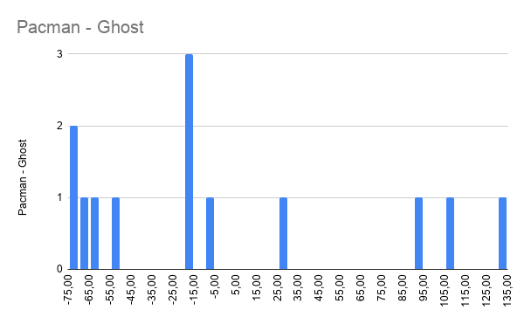
Team | Win as Pacman | Average Pacman Steps | Win as Ghost | Average Ghost Steps | Total Win | Pacman - Ghost | Rank | Comment
1 | 7 | 145.63 | 2 | 38.69 | 9 | 106.94 | 14
2 | 4 | 172.63 | 2 | 39.06 | 6 | 133.56 | 16
3 | 16 | 28.25 | 2 | 35.88 | 18 | -7.63 | 10
4 | 16 | 18.19 | 1 | 37.13 | 17 | -18.94 | 11
5 | 6 | 146.69 | 2 | 51.75 | 8 | 94.94 | 15
7 | 16 | 28.63 | 4 | 80.56 | 20 | -51.94 | 5
8 | 16 | 27.31 | 6 | 95.81 | 22 | -68.50 | 3
9 | 16 | 20.31 | 5 | 82.00 | 21 | -61.69 | 4
10 | 16 | 31.06 | 2 | 47.75 | 18 | -16.69 | 9
11 | 15 | 37.31 | 4 | 55.44 | 19 | -18.13 | 7
12 | 16 | 10.94 | 3 | 81.88 | 19 | -70.94 | 6
13 | 11 | 73.69 | 2 | 47.75 | 13 | 25.94 | 13
14 | 16 | 12.44 | 6 | 86.44 | 22 | -74.00 | 2
15 | 16 | 16.56 | 6 | 95.81 | 22 | -79.25 | 1
16 | 1 | 191.13 | 4 | 66.38 | 5 | 124.75 | 17
17 | 11 | 75.19 | 3 | 77.94 | 14 | -2.75 | 12
18 | 16 | 29.38 | 3 | 45.06 | 19 | -15.69 | 8

